界面&功能
首领挑战玩法

 | 功能入口 |  |  |  | 首领挑战基本规则
 |  |  |  |  | 1.设计目的是什么
 | 1.主界面点击【首领挑战】图标进入 |  |  |  | ▶ | 提供快速定位首领，获得装备、材料的途径。
 | 2.进入本界面时，默认显示【野外首领】页签 |  |  |  | ▶ | 间接引起抢夺怪物。
 | 3.当有玩家勾选的提示首领刷新/存活时，系统有红点提示 |  |  |  | 2.解锁方式
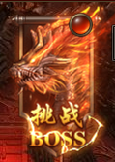
 |  |  |  |  | ▶ | 玩家到达指定角色等级和转生等级后开放。
 |  |  |  |  | 3.基本规则
 |  |  |  |  | ▶ | 首领挑战的野外首领和精英首领，都是野外的BOSS。有一定的刷新时间。
 |  |  |  |  | ▶ | 野外首领的显示是根据地图所属来展示的。
 |  |  |  |  | ▶ | 掉洛读表，一个大地图的掉落一致。
 |  |  |  |  | ▶ | 精英首领的掉落更高一些。
 |  |  |  |  | 4.数值节奏
 |  |  |  |  | ▶ | 所有怪物和BOSS，在开放的时候，都可以打得过，只是快慢的区别。
 |  | 参考图标

 | 野外首领【当前为示例】

1
6
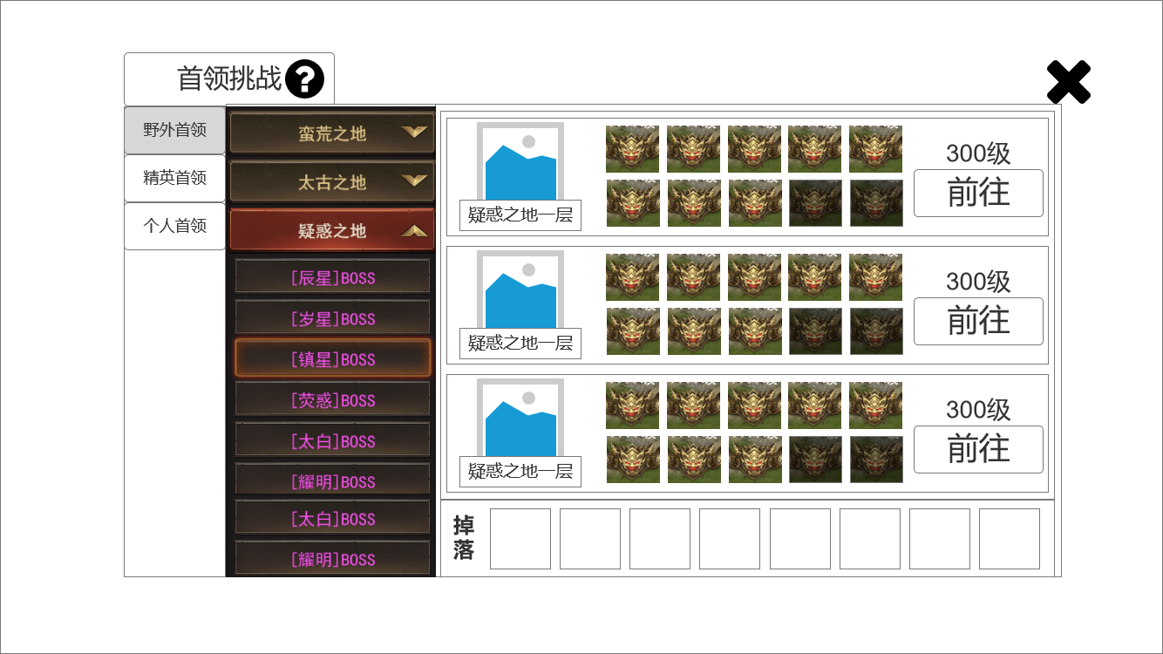
4
 |  |  | 1.功能标题与功能说明 |  | 1.功能标题与功能说明
 |  |  | ▶ | 首领挑战标题 | ▶ | 帮助按钮，点击打开相应帮助说明弹窗。
 |  |  | ▶ | 帮助按钮，点击打开相应帮助说明弹窗。
 |  |  | 2.功能页签 |  | 2.功能页签
 |  |  | ▶ | 【野外首领】、【精英首领】、【个人首领】，三个页签。需要选中效果。 | ▶ | 默认为【年兽首领】页签。
 |  |  |  |  | ▶ | 三个页签开放的设定读表。首领挑战随系统开放，另外的根据对应的配置相应开放。
 |  |  | 3.地图列表 |  | 3.地图列表
2
 |  |  | ▶ | 需要一个有二级的页签，每级都有选中效果。用于地图分类。 | ▶ | 同时只显示一个大图分类内的内容。点击不同的一级页签，会切换二级页签内容。
 |  |  | ▶ | 一级列表显示 地图的分类。 | ▶ | 点击二级页签，切换4.地图详情 里的内容。
 |  |  | ▶ | 二级地图显示 BOSS的品质分类。 | ▶ | 地图列表有开放条件，未达到条件不显示。使用通用条件格式，即等级/转生等都可以配置。
 |  |  | 4.地图详情 |  | 4.地图详情
 |  |  | ▶ | 需要显示地图的地标和名字。 | ▶ | 需要显示地图的地标和名字。
 |  |  | ▶ | 需要代指 首领数量的通用首领图标。原色和置灰后的共2种。 | ▶ | 单张地图的首领数量不超过10个。
3
 |  |  | ▶ | 需要进入等级限制文本（红色规避）和前往按钮。 |  | 刷新中的首领图标置灰。
5
 |  |  |  |  |  | 根据数量显示首领图标，没有首领和图标对应关系。即置灰的首领图标永远在最后。
 |  |  |  |  | ▶ | 等级限制文本（红色规避）和前往按钮。
 |  |  |  |  |  | 点击前往按钮传送进入对应地图。并开启自动挂机。
 |  |  |  |  |  | 位置地点随机。或可从配置中读取后随机。
 |  |  | 5.掉落展示 |  | 5.掉落展示
 |  |  | ▶ | 需要展示掉落的图标。 | ▶ | 需要展示掉落的图标。
 |  |  |  | 如果配置数量超出后，可以左右滑动。 |  | 如果配置数量超出后，可以左右滑动。
 |  |  |  | 如果尺寸刚刚好的话，需要再最右侧增加一个箭头提示右侧还有展示。 |  | 如果尺寸刚刚好的话，需要再最右侧增加一个箭头提示右侧还有展示。
 |  |  | 6.关闭按钮 |  | 6.关闭按钮
 |  |  | ▶ | 点击关闭本玩法弹窗。 | ▶ | 点击关闭本玩法弹窗。

 | 精英首领【当前为示例】

1
6
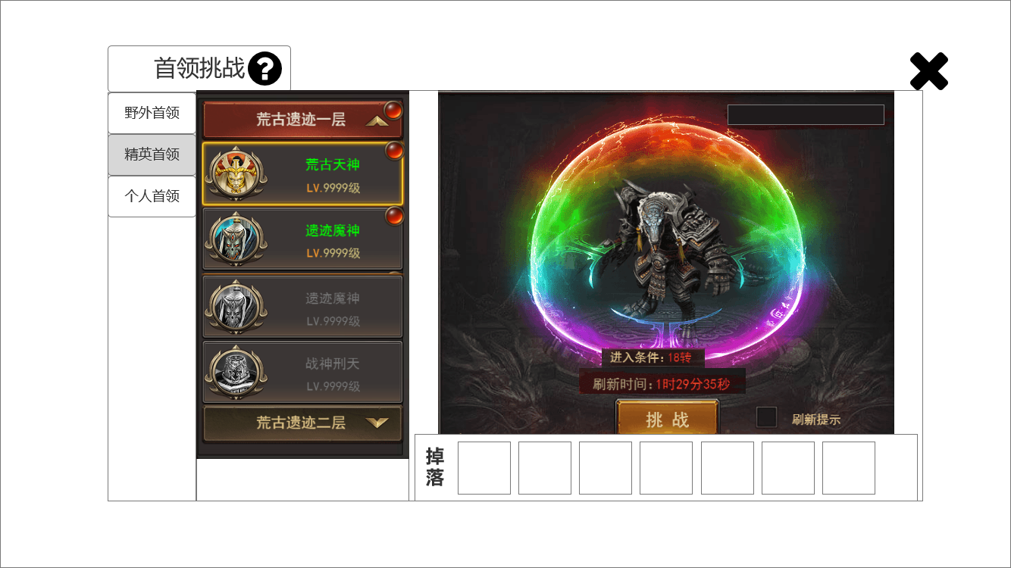
4
 |  |  | 1.功能标题与功能说明 |  | 1.功能标题与功能说明
 |  |  | ▶ | 首领挑战标题 | ▶ | 帮助按钮，点击打开相应帮助说明弹窗。
 |  |  | ▶ | 帮助按钮，点击打开相应帮助说明弹窗。
 |  |  | 2.功能页签 |  | 2.功能页签
 |  |  | ▶ | 【野外首领】、【精英首领】、【个人首领】，三个页签。需要选中效果。 | ▶ | 点击【精英首领】页签。切换选中效果，并更换右侧内容。

2
 |  |  | 3.地图列表 |  | 3.地图列表
 |  |  | ▶ | 需要一个有二级的页签，每级都有选中效果。用于地图分类。 | ▶ | 需要一个有二级的页签，每级都有选中效果。用于地图分类。
 |  |  | ▶ | 一级列表显示 地图的分类。 | ▶ | 一级列表显示 地图的分类。
 |  |  | ▶ | 二级地图显示 BOSS的基础信息。 | ▶ | 二级地图显示 BOSS的基础信息。读表。
 |  |  | ▶ | 需要提示红点（红色规避）。 | ▶ | 提示红点（红色规避）。
 |  |  | ▶ | 需要首领未刷新的置灰状态。 | ▶ | 首领未刷新时需要置灰。
 |  |  | 4.精英首领详情 |  | 4.精英首领详情
3
 |  |  | ▶ | 需要显示首领的形象。 | ▶ | 根据配置显示首领的形象、进入条件。
5
 |  |  | ▶ | 需要进入条件和刷新状态。 | ▶ | 根据首领的当前刷新状态，显示相应内容。
 |  |  | ▶ | 进入条件不足和刷新倒计时显示时，需要改变颜色为红色（红色规避）。 |  | 已刷新时，显示“已刷新”绿色文本。
 |  |  |  | 满足条件时显示绿色。 |  | 未刷新时，显示 刷新倒计时 。红色规避按照美术效果图来。
 |  |  | ▶ | 需要挑战按钮。 | ▶ | 点击挑战按钮。传送到指定地图，并向首领自动寻路。
 |  |  | ▶ | 需要一个 勾选框 和 提示刷新 文本。 |  | 到达指定位置后进入自动挂机状态。
 |  |  | 5.掉落展示 |  | ▶ | 提示刷新的勾选操作。
 |  |  | ▶ | 需要展示掉落的图标。 |  | 每个首领配置一个提示范围，符合配置范围条件的就默认勾选。
 |  |  |  | 如果配置数量超出后，可以左右滑动。 |  | 玩家自己操作了刷新提示的，仅本次登陆保留。
 |  |  |  | 如果尺寸刚刚好的话，需要再最右侧增加一个箭头提示右侧还有展示。 | 5.掉落展示
 |  |  | 6.关闭按钮 |  | ▶ | 需要展示掉落的图标。
 |  |  | ▶ | 点击关闭本玩法弹窗。 |  | 如果配置数量超出后，可以左右滑动。
 |  |  |  |  |  | 如果尺寸刚刚好的话，需要再最右侧增加一个箭头提示右侧还有展示。
 |  |  |  |  | 6.关闭按钮
 |  |  |  |  | ▶ | 点击关闭本玩法弹窗。

参考界面
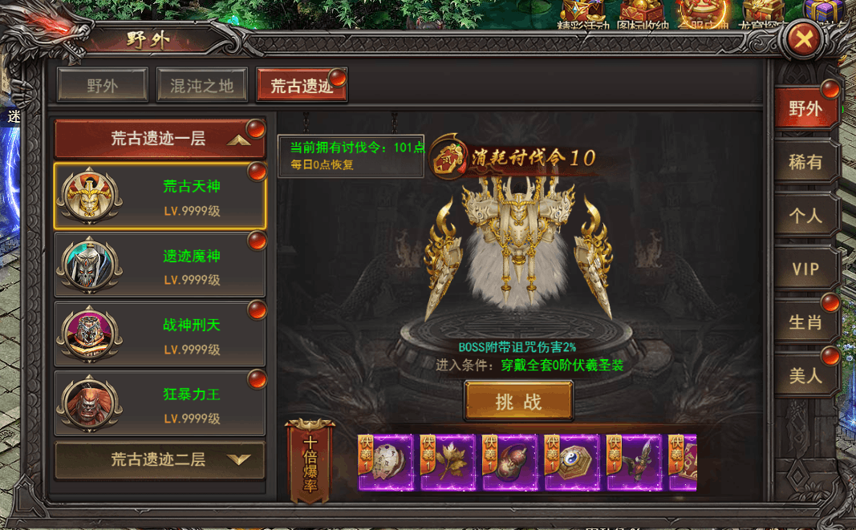
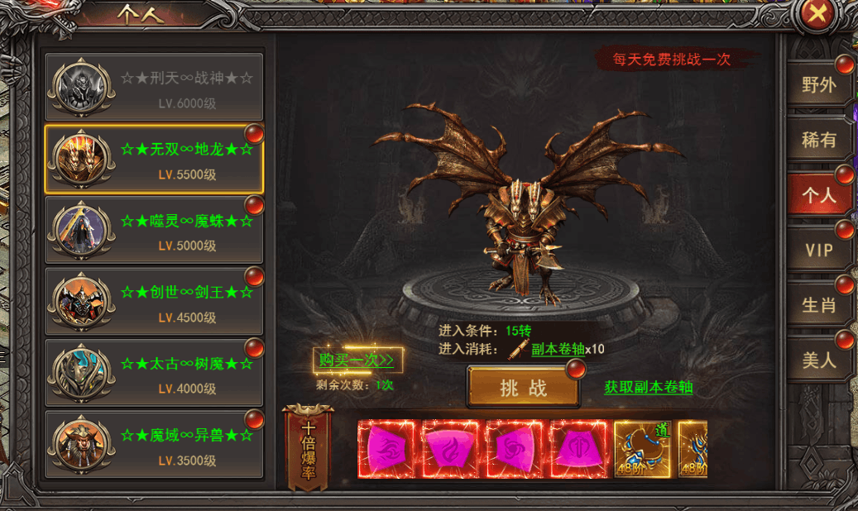
参考图

 | 参考游戏—37王者之心2

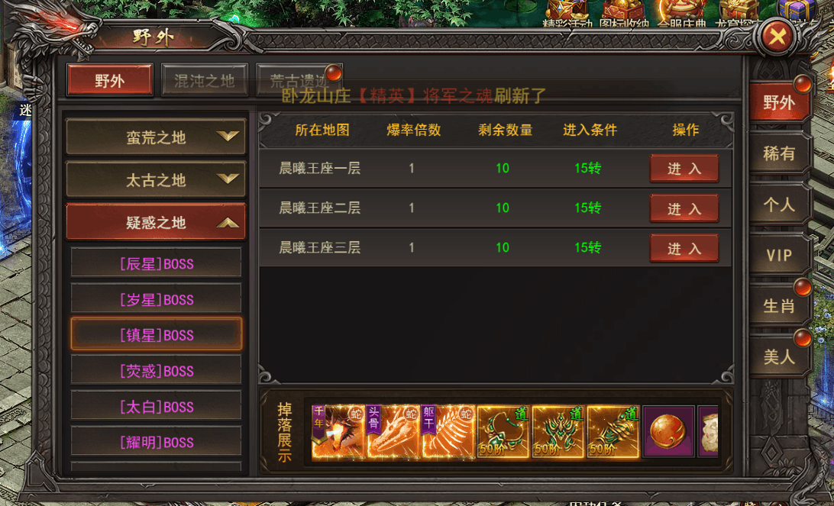

 |  | 界面截图

